1
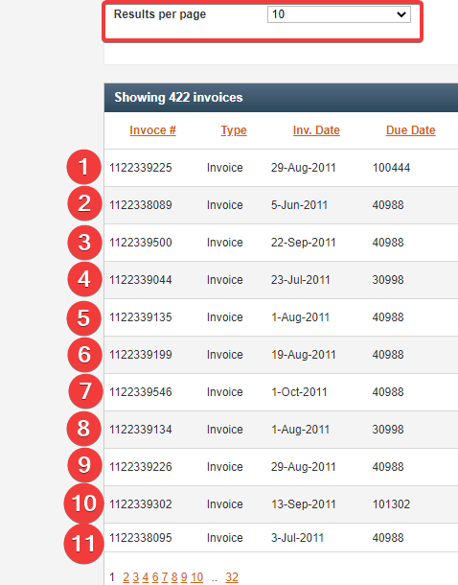
id | 1
summary | Amount of invoices per page in search results table is not equal to parameter choosed in search filter
project | taulia
component | invoices
environment | Windows 10 Pro v. 20H2 , Chrome v. 97.0.4692.71
steps to reproduce | 1)open 'Invoices' tab
 | 2)choose a value in search filter in 'Results per page' dropdown
 | 3) click the 'Search' button
expected result | invoices listed per page in search results table is equal to parameter choosed in dropdown 'Results per page'
actual result | invoices listed per page in search results table is more than amount, choosed in dropdown 'Results per page'
severity | minor
priority | low
attachment | bug1.1.png
author | hramykalu
status | assigned
assignee | ivanovmd

Описание | Количество счетов на 1 страницу в таблице результатов поиска не соответствует параметру выбранному в фильтре поиска
Ожидаемый результат | Отображение счетов на 1 листе в таблице результатов поиска соответствует параметру выбранному в выпадающем списке 'Results per page'
Фактический результат | Отображение счетов на 1 листе в таблице результатов поиска не соответствует параметру выбранному в выпадающем списке 'Results per page'
Комментарий | Серьезность бага была расценена как низкая, так как со стороны пользователя сайт выполняет свои функции, однако с другой стороны баг может быть расценен как medium так как функционал веб-сайта отрабатывает некорректно

2
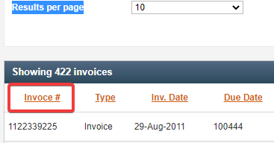
id | 2
summary | Missed letter in name of search results table column header 'Invoce #'
project | taulia
component | invoices
environment | Windows 10 Pro v. 20H2 , Chrome v. 97.0.4692.71
steps to reproduce | 1) open 'Invoices' tab
 | 2) scroll down to search results table
expected result | first column header of search results table called 'Invoices#'
actual result | first column header of search results table called 'Invoces#'
severity | minor
priority | low
attachment | bug2.1.png
author | hramykalu
status | assigned
assignee | ivanovmd

Описание | Пропущена буква в названии заголовка колонки 'Invoce #' в таблице результатов поиска
Ожидаемый результат | Заголовок первой колонки в таблице результатов поиска - 'Invoices#'
Фактический результат | Заголовок первой колонки в таблице результатов поиска - 'Invoces#'
Комментарий | Серьезность бага расценена как низкая, так как пропущенная буква в заголовке не нарушает работу веб-сайта

3
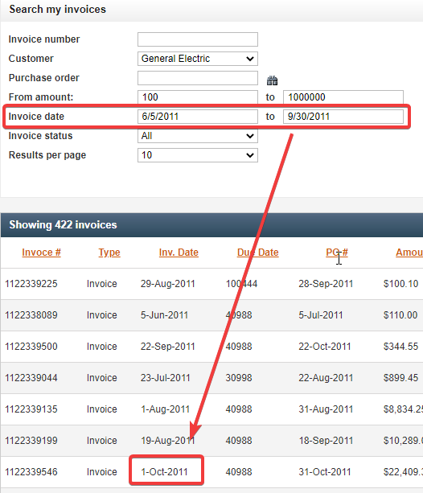
id | 3
summary | Search results table contains invoices out of choosed time period
project | taulia
component | invoices
environment | Windows 10 Pro v. 20H2 , Chrome v. 97.0.4692.71
steps to reproduce | 1) open 'Invoices' tab
 | 2) choose invoice date from 6/5/2011 to 9/30/2011
 | 3) press the button 'Search'
expected result | search results table contains invoices due choosed time period
actual result | search results table contains invoice out of choosed time period
severity | major
priority | medium
attachment | bug3.1.png
author | hramykalu
status | assigned
assignee | ivanovmd

Описание | Таблица результатов поиска содержит данные о счетах вне заданного временного периода
Ожидаемый результат | Таблица результатов поиска содержит данные о счетах за указанный временной период
Фактический результат | Таблица результатов поиска содержит данные о счетах вне заданного временного периода
Комментарий | Серьезность данного бага расценена как major, так как логика веб-сайта работает некорректно, что может быть вызвано ошибкой в структуре запроса к базе данных

4
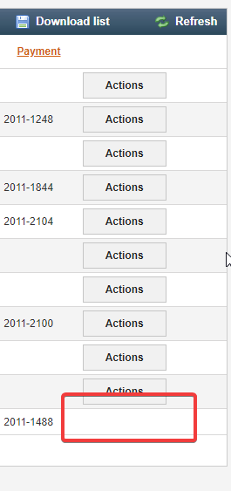
id | 4
summary | The 'actions' button is not displayed in the bottom row of 'invoices' search results table
project | taulia
component | invoices
environment | Windows 10 Pro v. 20H2 , Chrome v. 97.0.4692.71
steps to reproduce | 1) open 'Invoices' tab
 | 2) fill in the search parameters
 | 3) press the 'search' button
 | 4) scroll down to the bottom the bottom row of search results table
expected result | every row in search results table has an 'actions' button
actual result | the 'actions' button is not displayed in the bottom row of search results table
severity | major
priority | medium
attachment | bug4.1.png, bug4.2.png
author | hramykalu
status | assigned
assignee | ivanovmd

Описание | Кнопка 'actions' не отображается в нижнем ряду таблицы результатов поиска
Ожидаемый результат | Каждая строка таблицы результатов поиска имеет кнопку 'actions'
Фактический результат | В последней строке таблицы результатов поиска кнопка 'actions' отсутствует
Комментарий | Спорный баг, так как упомянутая нижняя строка не должна отображаться (см. баг-репорт№1), и устранение бага №1 вероятно повлечет за собой устрание и данного бага №4. Приоритет бага оценен как высокий, так как ошибка блокирует доступ к вкладке Actions и, следовательно, ограничивает функциональность веб-сайта.

5
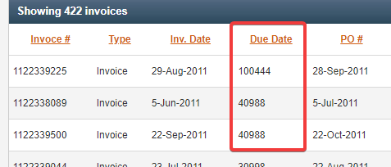
id | 5
summary | Data type in 'Due Date' column of search results table doesn't match with data type choosed in search filter
project | taulia
component | invoices
environment | Windows 10 Pro v. 20H2 , Chrome v. 97.0.4692.71
steps to reproduce | 1) open 'Invoices' tab
 | 2) fill in the search parameters
 | 3) press the 'search' button
 | 4) scroll down to search results table
expected result | 'Due Date' column of search results table contains date datatype
actual result | 'Due Date' column of search results table contains integer datatype
severity | major
priority | high
attachment | bug5.1.png
author | hramykalu
status | assigned
assignee | ivanovmd

Описание | Тип данных в колонке "Due Date" таблицы результатов поиска не соответствует типу данных, указанному в фильтре поиска
Ожидаемый результат | Колонка "Due Date" таблицы результатов поиска содержит тип данных DATE
Фактический результат | Колонка "Due Date" таблицы результатов поиска содержит целочисленный тип данных
Комментарий | Данный баг имеет спорную природу, может быть связан с багом №7, и быть следствием несоответствия заголовков столбцов и их значений, в частности перепутаны заголовки колонок "PO#" и "Due Date". В ином случае в колонке "Due Date" могут отображаться абсолютно другие данные, что следовательно приводит к нарушению основной функциональности веб-сайта.

6
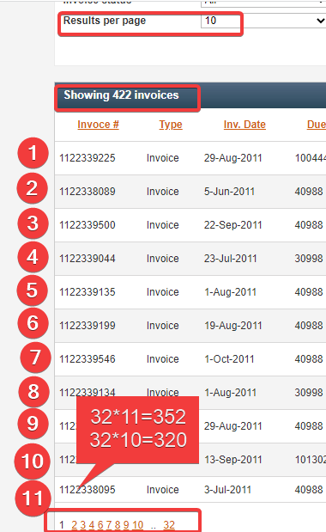
id | 6
summary | Amount of invoices in header of search result table doesn't match actually represented amount of results
project | taulia
component | invoices
environment | Windows 10 Pro v. 20H2 , Chrome v. 97.0.4692.71
steps to reproduce | 1) open 'Invoices' tab
 | 2) choose parameters of search
 | 3) press the 'Search' button
 | 4) scroll down to search results table
 | 5) multiply amount of pages in pagination and amount of lines per page
 | 6) compare the result with amount of results in header of table
expected result | amount of results in header of search results table equals to result of multiply of pagination and amount of lines per page
actual result | amount of results in header of search results table doesn't match result of multiply of pagination and amount of lines per page
severity | major
priority | high
attachment | bug6.1.png
author | hramykalu
status | assigned
assignee | ivanovmd

Описание | Число найденных счетов в заголовке таблицы результатов поиска не соответсвует фактическому количеству результатов в таблице
Ожидаемый результат | Число найденных счетов в заголовке таблицы результатов поиска соответствуют результату произведения числа строк и числа листов таблицы
Фактический результат | Число найденных счетов в заголовке таблицы результатов поиска не соответствует результату произведения числа строк и числа листов таблицы
Комментарий | Несоответствие числа счетов в заголовке таблицы результатов с фактически отображаемым количеством свидетельствует о предоставлении недостоверной информации пользователю, и следовательно нарушении основной функции веб-сайта.

7
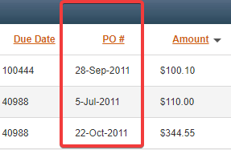
id | 7
summary | PO#' column contains date datatype instead of purchase order number (integer datatype)
project | taulia
component | invoices
environment | Windows 10 Pro v. 20H2 , Chrome v. 97.0.4692.71
steps to reproduce | 1) open 'Invoices' tab
 | 2) scroll down to search results table
expected result | PO#' column contains purchase number data (integer datatype)
actual result | PO#' column contains date datatype
severity | major
priority | high
attachment | bug7.1.png
author | hramykalu
status | assigned
assignee | ivanovmd

Описание | PO#' колонка содержит DATE тип данных вместо номера заказа (целочисленный тип данных)
Ожидаемый результат | PO#' колонка содержит номера заказов (целочисленный тип данных)
Фактический результат | PO#' колонка содержит DATE тип данных
Комментарий | Баг может быть связан с багом №5, расценен как серьезный, так как в результате поиска пользователю предоставляется некорректная информация.

9
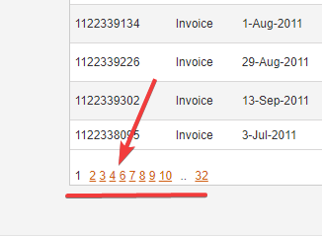
id | 9
summary | Missed number in pagination under search results table
project | taulia
component | invoices
environment | Windows 10 Pro v. 20H2 , Chrome v. 97.0.4692.71
steps to reproduce | 1) open 'Invoices' tab
 | 2) scroll down to search results table
expected result | number 5 is located between 4 and 6 in pagination under search results table
actual result | number 5 is missed in pagination under search results table
severity | major
priority | medium
attachment | bug9.1.png
author | hramykalu
status | assinged
assignee | ivanovmd

Описание | Пропущена цифра в перечне листов внизу таблицы результатов поиска
Ожидаемый результат | Цифра 5 расположена между 4 и 6 в перечне листов внизу таблицы результатов поиска
Фактический результат | Цифра 5 пропущена в перечне листов внизу таблицы результатов поиска
Комментарий | Данный баг расценен как серьезный, так как отсутствие страницы в перечне может быть признаком утраты части информации результата поиска, а следовательно некорректной работы веб-сайта.

10
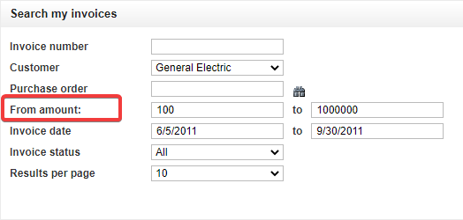
id | 10
summary | Wrong word order in 'From amount' parameter of search filter.
project | taulia
component | invoices
environment | Windows 10 Pro v. 20H2 , Chrome v. 97.0.4692.71
steps to reproduce | 1) open 'Invoices' tab
 | 2) scroll down to search filter
expected result | Word order in amount parameter of search filter is 'Amount from'
actual result | Word order in amount parameter of search filter is 'From amount'
severity | minor
priority | low
attachment | bug10.1.png
author | hramykalu
status | assinged
assignee | ivanovmd

Описание | Неверный порядок слов в 'From amount' параметре в фильтре поиска.
Ожидаемый результат | Порядок слов в параметре количества в фильтре поиска - 'Amount from'.
Фактический результат | Порядок слов в параметре количества в фильтре поиска -'From amount'.
Комментарий | Серьезность бага определена как низкая, так как данная ошибка является грамматической и не влияет на способность веб-сайта выполнять свои функции.

11
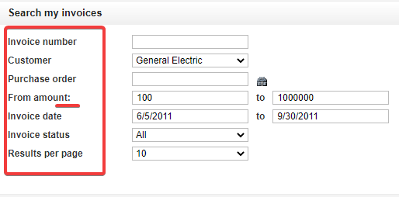
id | 11
summary | Colon in 'From amount:' parameter of search filter is not used in other parameters
project | taulia
component | invoices
environment | Windows 10 Pro v. 20H2 , Chrome v. 97.0.4692.71
steps to reproduce | 1) open 'Invoices' tab
 | 2) scroll down to search filter
expected result | All parameters in search filter has common style
actual result | Colon in 'From amount:' parameter of search filter is not used in other parameters
severity | minor
priority | low
attachment | bug11.1.png
author | hramykalu
status | assinged
assignee | ivanovmd

Описание | Двоеточие, используемое в параметре 'From amount:' фильтра поиска , не используется в остальных параметрах
Ожидаемый результат | Все параметры в фильтре поиска оформлены в едином стиле
Фактический результат | Двоеточие, используемое в параметре 'From amount:' фильтра поиска , не используется в остальных параметрах
Комментарий | Спорный баг, в связи с отсутствием документированных требований, оценивался на основании общепринятых норм о едином стиле оформления равнозначных параметров фильтра поиска. Не влияет на функциональность веб-сайта, расценен как низкой серьезности.

12
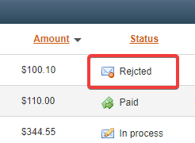
id | 12
summary | Missed letter in 'Rejcted' status of payment in search results table
project | taulia
component | invoices
environment | Windows 10 Pro v. 20H2 , Chrome v. 97.0.4692.71
steps to reproduce | 1) open 'Invoices' tab
 | 2) fill in the search parameters
 | 3) press the 'search' button
 | 4) scroll down to search results table
expected result | Rejected payments in search result table has status 'rejected'
actual result | Rejected payments in search result table has status 'rejcted' with missed letter
severity | minor
priority | low
attachment | bug12.1.png
author | hramykalu
status | assinged
assignee | ivanovmd

Описание | Пропущена буква в статусе оплаты 'Rejcted' в таблице результатов поиска
Ожидаемый результат | Отклоненные платежи в таблице результатов поиска имеют статус 'rejected'
Фактический результат | Отклоненные платежи в таблице результатов поиска имеют статус 'rejcted' с пропущенной буквой
Комментарий | Серьезность бага расценена как низкая, так как пропущенная буква в статусе оплаты не нарушает работу веб-сайта.

13
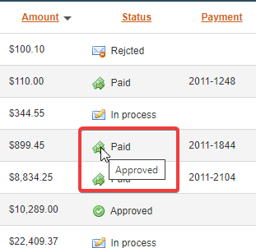
id | 13
summary | Paid' icon in status column of 4th line in search result table doesn't match it's tooltip
project | taulia
component | invoices
environment | Windows 10 Pro v. 20H2 , Chrome v. 97.0.4692.71
steps to reproduce | 1) open 'Invoices' tab
 | 2) fill in the search parameters
 | 3) press the 'search' button
 | 4) scroll down to 4th line in search results table
expected result | Tooltip of 'Paid' icon in 4th line of search result table has 'Paid ' tooltip
actual result | Tooltip of 'Paid' icon in 4th line of search result table has 'Approved ' tooltip
severity | major
priority | medium
attachment | bug13.1.png
author | hramykalu
status | assinged
assignee | ivanovmd

Описание | Иконка 'Paid' в колонке Status в четвертой строке таблицы результата поиска не соответствует прикрепленной всплывающей подсказке
Ожидаемый результат | Иконка 'Paid' в колонке Status в четвертой строке таблицы результата поиска имеет всплывающую подсказку 'Paid'
Фактический результат | Иконка 'Paid' в колонке Status в четвертой строке таблицы результата поиска имеет всплывающую подсказку 'Approved'
Комментарий | Серьезность бага расценена как высокая, так как несоответствие статуса платежа и информации во всплывающей подсказке может свидетельствовать как о UI ошибке, так и о неверном статусе оплаты, что нарушает основную функцию веб-сайта.

18
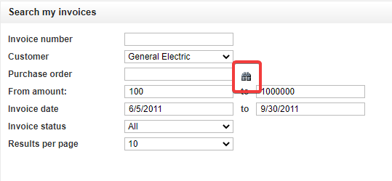
id | 18
summary | Search icon in 'Purchase order' parameter of search filter doesn’t match standart search icon
project | taulia
component | invoices
environment | Windows 10 Pro v. 20H2 , Chrome v. 97.0.4692.71
steps to reproduce | 1) open 'Invoices' tab
 | 2) scroll down to search filter
expected result | Purchase order' parameter of search filter has standart search icon
actual result | Search icon in 'Purchase order' parameter of search filter doesn’t match standart search icon
severity | minor
priority | low
attachment | bug18.1.png
author | hramykalu
status | assinged
assignee | ivanovmd

Описание | Иконка поиска в параметре фильтра поиска 'Purchase order' не соответствует стандартной (общепринятой) иконке поиска
Ожидаемый результат | Иконка поиска в параметре фильтра поиска 'Purchase order' соответствует стандартной (общепринятой) иконке поиска
Фактический результат | Иконка поиска в параметре фильтра поиска 'Purchase order' не соответствует стандартной (общепринятой) иконке поиска
Комментарий | Серьезность бага расценена как низкая, так как является UI ошибкой, не нарушая функциональность веб-сайта.

